明细 (2)
G3项目新起点模具刻字信息排查表-2024.03.25
序号 | 零件号 | 中文名称 | 图示 | 刻字信息 | 问题描述 | 备注
1 | SHT0015195 | 副驾驶高配安全带出口罩壳 |  | 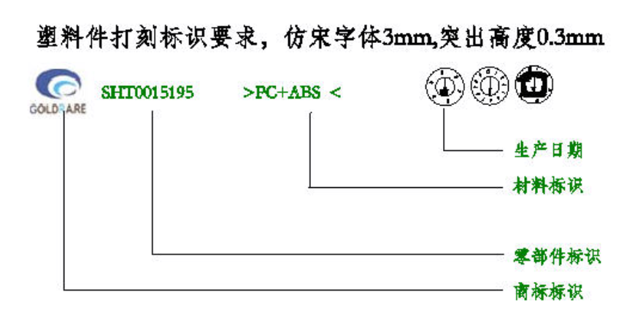 | 当前模具刻字信息件号错误，错误件号SHT0010667 | 高调型，注意与SHT0015196
2 | SHT0015196 | 副驾驶高配安全带出口罩壳底座 |  | 模板如上图 件号SHT0015196 | 当前模具刻字信息件号错误，错误件号SHT0010882 | 高调型，注意与SHT0015195
3 | SHT0015221 | 副驾驶高配右侧罩壳 |  | 模板如上图 件号SHT0015221 | 当前模具刻字信息件号错误，错误件号SHT0010654
4 | SHT0015222 | 驾驶员左侧罩壳 |  | 模板如上图 件号SHT0015222 | 当前模具刻字信息件号错误，错误件号SHT0010654
5 | SHT0015309 | 副驾驶员主边罩壳 |  | 模板如上图 件号SHT0015309 | 当前模具刻字信息件号错误，错误件号SHT0010676 | 副驾翻板
6 | SHT0015233 | 副驾驶高配靠背手柄总成 |  | 模板如上图 件号SHT0015233 | 当前模具刻字信息件号错误，错误件号SHT0010659

